2026年7月分
UFJ | ¥943
 |  |  | R
 |  | 失業手当最終
 |  | 138688 |  |  | ¥69,420 | ~2027/2

おさいふ
 |  |  | バンクイック |  | ¥14,000
 |  |  | セゾンML |  | ¥20,000
スタッフ | ¥15,546 |  | セゾン
モデル | 3000＊ |  |  |  | ¥40,347
 |  |  | イオン |  | ¥20,824
交通費 |  |  | エポス |  | ¥3,702

 |  |  | UFJ |  | ¥35,812

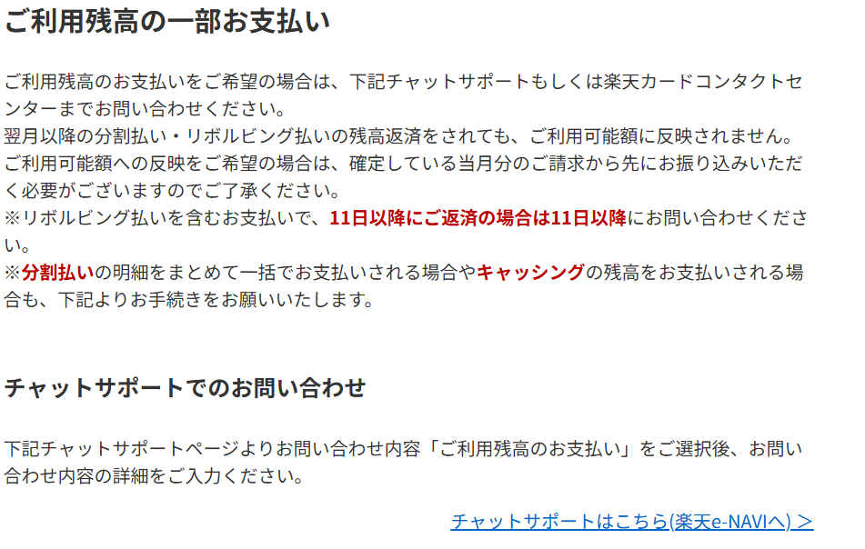
 |  |  | 京王友の会 |  | ¥10,000

弘樹分
 | ¥581,294 |  | モビット |  | ¥11,000 |  | 残 | ¥254,830
亀 | ¥800 |  | R |  | ¥59,620 |  | リボ | ¥773,489
 |  | ¥582,000 |  |  |  |  | 分割 | ¥41,872 | →なくす？

 |  |  | 千葉銀 |  | ¥10,000 |  | 残 | ¥492,230
 |  |  | 未納分 |  | ¥2,128
 |  |  |  |  | ¥17,510
 |  |  | 家賃 |  | ¥76,000
 |  |  | ガス・電気 |  | ¥10,041
 |  |  | 年金 |  | ¥53,230
 |  |  | 水道 |  | ¥1,522

 |  |  | Gas | 2026-06-30 | ¥1,010 |  | ¥160,000
 |  |  |  |  |  | 弘樹に渡す支払い分は25万
 |  |  |  |  |  | ¥340,000

